Sheet2
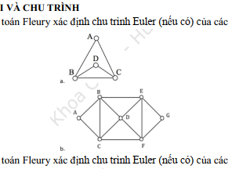

Đồ thị a có 2 đỉnh bậc lẻ: B, C | >Đường đi euler
và đồ thị a liên thông | B->A->C->D->B->C

Đồ thị b có tất cả các đỉnh là | >chu trình euler
bậc chẳn: | A->B->C->D->B->E->D->F->E->G->F->C->A
và b liên thông

Sheet3
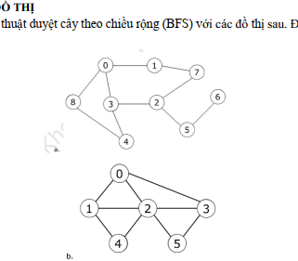
 |  | DFS
 | đồ thị 1 |  |  |  |  | đồ thị 1
 | v | w | V | v: đỉnh đang xét |  | v | w | V
 | 0 | 1 | 0 1 | w: đỉnh kề |  | 0 | 1 | 0 1
 | 1 | 7 | 0 1 7 | V: tập đỉnh đi qua |  | 1 | 2 | 0 1 2
 | 7 | 2 | 0 1 7 2 |  |  | 2 | 3 | 0 1 2 3
 | 2 | 3 | 0 1 7 2 3 |  |  | 3 | 5 | 0 1 2 3 5
 | 3 | 4 | 01 7 2 3 4 |  |  | 5 | rổng | 0 1 2 3 5
 | 4 | 8 | 0 1 7 2 3 4 8 |  |  | 3 | rổng | 0 1 2 3 5
 | 8 | rỗng | 0 1 7 2 3 4 8 |  |  | 2 | 4 | 0 1 2 3 5 4
 | 4 | rỗng | 0 1 7 2 3 4 8
 | 3 | rỗng | 0 1 7 2 3 4 8
 | 2 | 5 | 0 1 7 2 3 4 8 5
 | 5 | 6 | 0 1 7 2 3 4 8 5 6
 | 6 | rỗng | 0 1 7 2 3 4 8 5 6

 | BFS |  |  |  | queue ban đầu
queue | v | w | V | queue sau khi thêm | v: đỉnh đang xét
0 | 0 | 1 8 | 0 1 8 | 1 8 | w: đỉnh kề
1 8 | 1 | 7 | 0 1 8 7 | 8 7 | V: tập đỉnh đi qua
8 7 | 8 | 4 | 0 1 8 7 4 | 7 4
7 4 | 7 | 2 | 0 1 8 7 4 2 | 4 2
4 2 | 4 | 3 | 0 1 8 7 4 2 3 | 2 3
2 3 | 2 | 5 | 0 1 8 7 4 2 3 5 | 3 5
3 5 | 3 | rỗng | 0 1 8 7 4 2 3 5 | 5
5 | 5 | rổng | 0 1 8 7 4 2 3 5 | rổng

queue | v | w | V | queue sau khi thêm
0 | 0 | 1 2 3 | 0 1 2 3 | 1 2 3
1 2 3 | 1 | 4 | 0 1 2 3 4 | 2 3 4
2 3 4 | 2 | 5 | 0 1 2 3 4 5 | 3 4 5
3 4 5 | 3 | rổng | 0 1 2 3 4 5 | 4 5
4 5 | 4 | rổng | 0 1 2 3 4 5 | 5
5 | 5 | rổng | 0 1 2 3 4 5 | rỗng

Sheet4
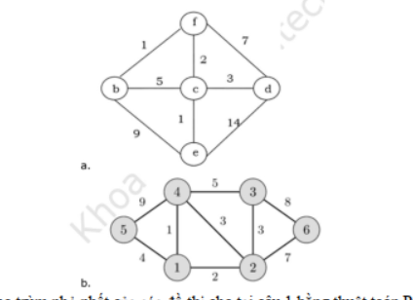
 |  |  | đồ thị a: |  |  |  |  | đồ thị b:
krusal |  |  |  | sắp xếp | T |  |  |  | sắp xếp | T
 |  |  |  | [b, f] | [b, f] |  |  |  | [1, 4] | [1, 4] | 1
 |  |  |  | [c, e] | [c, e] |  |  |  | [1, 2] | [1, 2] | 2
 |  |  |  | [c, f] | [c, f] |  |  |  | [2, 4] | [2, 3] | 3
 |  |  |  | [c, d] | [c, d] |  |  |  | [2, 3] | [1, 5] | 4
 |  |  |  | [c, b] |  |  |  |  | [1, 5] | [2, 6] | 7
 |  |  |  | [d, f] |  |  |  |  | [3, 4] |  | 17
 |  |  |  | [b, e] |  |  |  |  | [2, 6]
 |  |  |  | [e, d] |  |  |  |  | [3, 6]
 |  |  |  |  |  |  |  |  | [4, 5]

 | Tổng trọng số | 1 | 1 | 2 | 3 | "= 7"

 | prim |  |  |  |  |  |  |  | 1 | 2 | 3 | 4 | 5 | 6 | cạnh
 |  | b | c | d | e | f | cạnh |  | - | 1 2 | 1 vc | 1 1 | 1 4 | 1 vc | 1 4
 |  | - | b 5 | b vc | b 9 | b 1 | bf |  | - | 1 2 | 4 5 | - | 1 4 | 1 vc | 14 12
 |  | - | f 2 | f 7 | b 9 | - | bf fc |  | - | - | 2 3 | - | 1 4 | 2 7 | 14 12 23
 |  | - | - | c 3 | c 1 | - | bf fc ce |  | - | - | - | - | 1 4 | 2 7 | 14 12 23 15
 |  | - | - | c 3 | - | - | bf fc ce cd |  | - | - | - | - | - | 2 7 | 14 12 23 15 26
 |  | - | - | - | - | - | bf fc ce cd

Sheet5
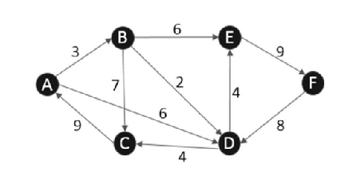
 |  |  |  |  | A | B | C | D | E | F
 |  |  |  | KHỞI TẠO | 0 | vc - | vc - | vc - | vc - | vc -
 |  |  |  | 1 | - | 3-A | vc - | 6-A | vc - | vc -
 |  |  |  | 2 | - | - | 10-B | 5-B | 9-B | vc -
 |  |  |  | 3 | - | - | 9-D | - | 9-B | vc -
 |  |  |  | 4 | - | - | - | - | 9-B | 18-E
 |  |  |  | 5 | - | - | - | - | - | 18-E

 |  |  |  | A-A | 0
 |  |  |  | A-B | 3
 |  |  |  | A-B-D-C | 9
 |  |  |  | A-B-D | 5
 |  |  |  | A-B-D-E | 9
 |  |  |  | A-B-E-F | 18

cạnh | trôngso | lấy ra
1 2 | 3 | 1 2
2 3 | 3 | 2 3
1 3 | 5 | 4 5
4 5 | 7 | 2 5
2 5 | 8 | 3 5
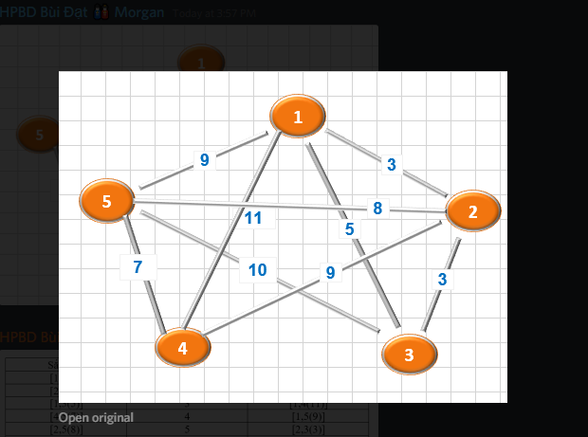
1 5 | 9
3 5 | 10
1 4 | 11

1 2 | 3 | 1 2 | 3
2 3 | 3 | 2 3 | 3
1 3 | 5 | 4 5 | 7
4 5 | 7 | 2 5 | 8
2 5 | 8 | 1 5 | 9
1 5 | 9 | 2 4 | 9
2 4 | 9 |  | 39
3 5 | 10
1 4 | 11

Sheet6
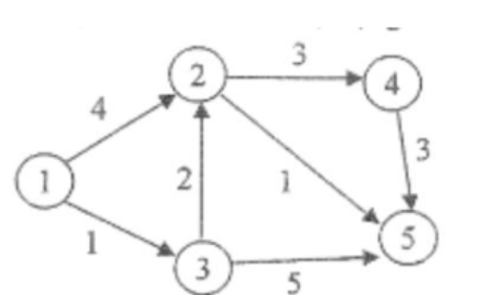

 | 1 | 2 | 3 | 4 | 5
khởi tạo | 1* | (vc,-) | (vc,-) | (vc,-) | (vc,-)
1 | - | (4,1) | (1,1) | (vc,-) | (vc,-)
2 | - | (2,3) | - | (vc,-) | (5,3)
3 | - | - | - | (3,2) | (1,2)
4 | - | - | - | (3,2) | -
5 | - | - | - | - | -

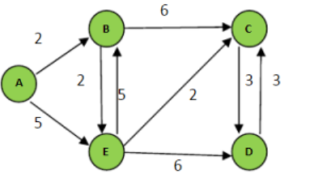
 | 1 | -> | 3
 | 1 | -> | 3 | -> | 2
 | 1 | -> | 3 | -> | 2 | -> | 5
 | 1 | -> | 2 | -> | 4

